massas
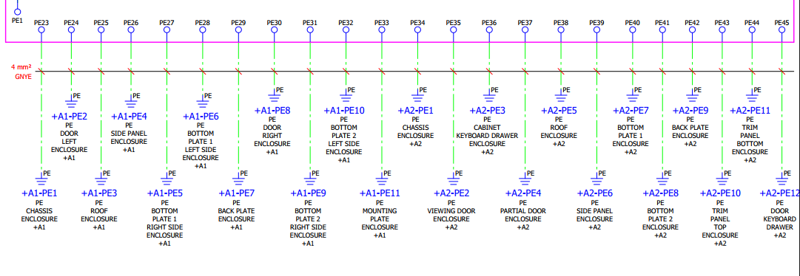
frame A1 | Deur links A1 | dak A1 | zijwand A1 | vloerpaneel 1R/A1 | vloerpaneel 1L/A1 | achterwand A1 | deur rechts A1 | vloerpaneel 2R/A1 | vloerpaneel2L/a1 | Platine | frame A2 | Deur met venster A2 | toetsenbordbak | onderdeur A2 | dak A2 | zijwand a2 | vloerpaneel1 /A2 | vloerpaneel 2 /A2 | achterwand A2 | plint bovenaan A2 | plint onderaan A2 | deurtje vh toestenbordkast | massa draadsektie moet nooit dikker zijn dan de diksten draad in het schema

CL project vith
nrs | geprint | gemaakt | template | proj | wat |  |  |  |  |  | TRUE
 |  | kabel 29x8 |  |  |  |  |  |  |  |  | connectorpaneel heeft soms 1delige labels in boxen geen kabellabeling nodig van a10 naar a10 ofzo
 |  | hoofdcomp 27x18
 |  | draadlabels 23x4 |  |  |  |  |  |  |  | zekeringen 4mm² met toekomende en vertrekkende dubbele draad labels voorzien | *groene modules kort : +a1-XS130/15 *lampetoren gele cijfers , C maken ze zelf *geen hanDD pincontakt , wel hanE *geen soldeerverbiningen en RJ ****in volgorde van eplan (PSP) *meerdere kasten ? Dan elke kast eigen kaarten van draadlabels
 |  | klemmenstrook XL wago | wago209-112 op label 40x10
 |  | klemmenstrook XL Stklem
 |  | Lutze 29x8 |  |  |  |  |  |  |  |  | *alle platines A1 , A20 ,,,,
 |  | comp 20x8 prefix /suffix |  |  |  |  |  |  |  |  | *comp , XS , perslucht , *geen pc is met layout
 |  | minicomp 15x5 |  |  |  |  |  |  |  |  | *alles zelfs TL en deurcontakten
 |  | TM5 (Stklem) |  |  |  |  |  |  |  |  | *voor Stklem *PE klemmen doornummeren als nummering doorloopt anders de PE zonder TM5
 |  | bedien |  |  |  |  |  |  |  |  | *27x12,5 of 27x18 of 27x8 *arial 3mm *engels binnenzijde
 |  | kenplaat 104x135 |  |  |  |  |  |  |  |  | *spatie bij begin regel
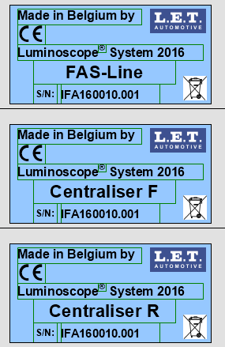
 |  | gele warning
 |  | noodstop
 |  | layout PC
 |  | layout APS |  | modules | printkaart | kaart | sticker | on | off
 |  | layout groene mod kast a1
 |  | layout groene mod kast a20
 |  | layout groene mod kast a21
 |  | mainswitch
 |  | bestelde labels extern
 |  | serienr groot geel blad PSP
 |  | deurcontacten A3blad
 |  | draadhulzen kasch
 |  | draad kabdr | witoranje bestaat niet , gebruik orangewit! |  |  | grote kast 6dozen doblauw1mm |  |  | orange0,5mm steken we 0,44 !! Zegt PSP
 |  | gaine 1/23 en 2/23
 |  | DOSSIERBOX
 |  | ID BOX
 |  | rek
 |  | aanpassen BLAD
 |  | platine boormal |  | *4mm offset wipzaag via gat 8mm |  |  |  |  |  |  | groene kaart komt dan later wel met : 'matriaal voor stuurkast PROJ-ifa,,,,,,
 |  | kast boormal |  | pg nippels ruim voldoende niet teveel wegvijlen
 |  | drukkoppen positie A3blad
 |  | massas + oog connector m8 m6
 |  | Geel blad met groot serienummer en map , terug aan psp geven (eplan /blokschema /labels in doos)
 |  | blokschema A3 |  | *als er meerdere lijnen zijn , elk lijn een blokschema geven
 |  | rode brede dubbelz kleefband voor de kakan
 |  | visite kaartje a1a2 kast ( 100x60)

 |  | eplan | hanDD geen draadlabel | draadlabel
 |  | 1 - 6 e | han 6E | 1 2 3 4 5 6 pe
 |  | 1 - 9 | subd9 | niet
 |  | 1 - 15 | subd15 | niet
 |  | 1 - 7 e | dd of m12 | pe
 |  | 1 - 3 e | han 4ae | 1 2 3 pe
 |  | 1 - 4 e | han e | 1 2 3 4 pe
 |  | 1 2 3 6 | rj10 / rj11 | niet
 |  | 1 - 10 e | han e | 1 2 3 4 5 6 7 8 9 10 pe
 |  | 1 - 8 | m12 of rj45 | niet
 |  | + - pe | vierkant kopke | niet
 |  | 1 - 4 | vierkant kopke | niet
 |  | 1 - 5 | m12 of vierkantkopke | niet
 |  | 1 - 24 e | han dd | pe
 |  | 1 - 3- 4 | m12 | niet
 |  | + pe m | switch siemens | pe + m

